Лист1
id | category_id | brand_id | Изображение | Артикул | Модель | Описание | Цена
1 | 231 | 12 | 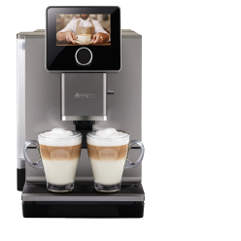 | NICR 970 | Кофемашина Nivona CafeRomatica NICR 970 | Давление помпы 15 бар. Напряжение 230 Вт. Максимальная мощность 1465 Вт. ЭКО режим. Система предварительного заваривания. Регулировка количества кофе от 20 мл до 240 мл. Отсек для молотого кофе. Отделение для хранения шнура. Съёмный варочный блок. Контрольный индикатор замены фильтра. Регулировка жёсткости воды. Программа суперлёгкой очистки EasyClean. Автоматическая программа очистки от кофейных масел. Автоматическая программа декальцинации. Кофемолка с коническими жерновами из закалённой стали. Aroma Balance System 3 профиля. Cappuccino-Connaisseur -выбор очерёдности подачи кофе и молока. Americano-Connaisseur - выбор очерёдности подачи кофе и воды - нет. Cold brew - холодное заваривание - нет. Выбор крепости кофе - 5 уровней. Регулируемая температура кофе - 4 уровня. Количество степеней помола - 5 уровней. Количество программируемых рецептов Мой Кофе - 9. Регулировка настроек во время приготовления. Редактирование встроенных рецептов. SPUMATORE OneTouch DUO - капучино одним нажатием. Автоматический капучинатор. Одновременное приготовление 2-х капучино/латте/черного кофе. Регулировка температуры подачи горячей воды - 4 уровня. Регулировка дозатора под высоту чашки до 14 см. Задние ролики для перемещения. Автоополаскиватель для OneTouch SPUMATORE. Фильтр CLARIS NIRF 700 и контейнер для молока NIMC 1000 в комплекте. Подсветка чашек - 2 цвета. Подсветка резервуара для воды - 8 цветов. Активный подогрев чашек - нет. Датчик наличия кофейных зёрен. Дисплей цветной сенсорный. Управление по Bluetooth через приложение NIVONA. Дополнительная шумоизоляция. Ёмкость контейнера для зёрен 270 гр. Ёмкость резервуара для воды 2.2 л. Вес без упаковки 11,4 кг. Габариты кофемашины (Ш xВ xГ), см - 28х36х50. Цвет: Титан, хром. Производство: Швейцария | 114,990
2 | 231 | 12 | 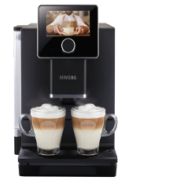 | NICR 960 | Кофемашина Nivona CafeRomatica NICR 960 | Давление помпы 15 бар. Напряжение 230 Вт. Максимальная мощность 1465 Вт. ЭКО режим. Система предварительного заваривания. Регулировка количества кофе от 20 мл до 240 мл. Отсек для молотого кофе. Отделение для хранения шнура. Съёмный варочный блок. Контрольный индикатор замены фильтра. Регулировка жёсткости воды. Программа суперлёгкой очистки EasyClean. Автоматическая программа очистки от кофейных масел. Автоматическая программа декальцинации. Кофемолка с коническими жерновами из закалённой стали. Aroma Balance System 3 профиля. Cappuccino-Connaisseur -выбор очерёдности подачи кофе и молока. Americano-Connaisseur - выбор очерёдности подачи кофе и воды - нет. Cold brew - холодное заваривание - нет. Выбор крепости кофе - 5 уровней. Регулируемая температура кофе - 4 уровня. Количество степеней помола - 5 уровней. Количество программируемых рецептов Мой Кофе - 9. Регулировка настроек во время приготовления. Редактирование встроенных рецептов. SPUMATORE OneTouch DUO - капучино одним нажатием. Автоматический капучинатор. Одновременное приготовление 2-х капучино/латте/черного кофе. Регулировка температуры подачи горячей воды - 4 уровня. Регулировка дозатора под высоту чашки до 14 см. Задние ролики для перемещения. Автоополаскиватель для OneTouch SPUMATORE. Фильтр CLARIS NIRF 700 и контейнер для молока NIMC 1000 в комплекте. Подсветка чашек - 2 цвета. Подсветка резервуара для воды - 8 цветов. Активный подогрев чашек - нет. Датчик наличия кофейных зёрен. Дисплей цветной сенсорный. Управление по Bluetooth через приложение NIVONA. Дополнительная шумоизоляция. Ёмкость контейнера для зёрен 270 гр. Ёмкость резервуара для воды 2.2 л. Вес без упаковки 11,4 кг. Габариты кофемашины (Ш xВ xГ), см - 28х36х50. Цвет: Черный, хром. Производство: Швейцария | 129,990
3 | 231 | 12 | 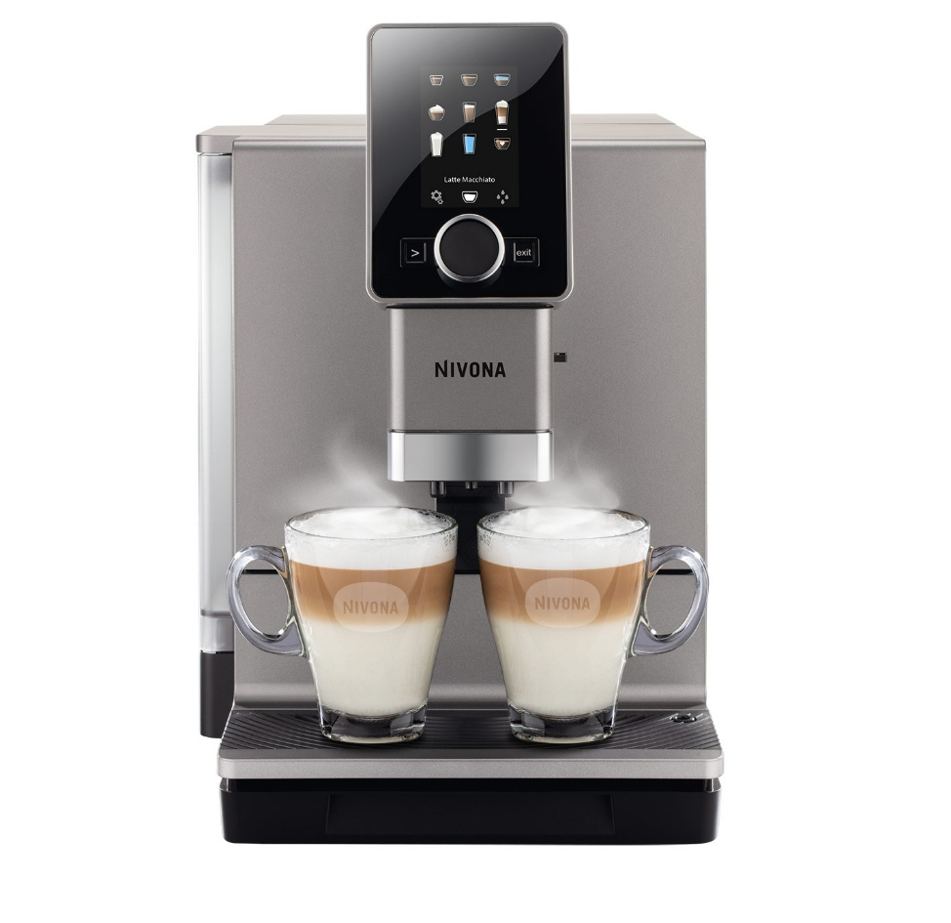 | NICR 930 | Кофемашина Nivona CafeRomatica NICR 930 | Давление помпы 15 бар. Напряжение 230 Вт. Максимальная мощность 1465 Вт. ЭКО режим. Система предварительного заваривания. Регулировка количества кофе от 20 мл до 240 мл. Отсек для молотого кофе. Отделение для хранения шнура. Съёмный варочный блок. Контрольный индикатор замены фильтра. Регулировка жёсткости воды. Программа суперлёгкой очистки EasyClean. Автоматическая программа очистки от кофейных масел. Автоматическая программа декальцинации. Кофемолка с коническими жерновами из закалённой стали. Aroma Balance System 3 профиля. Cappuccino-Connaisseur -выбор очерёдности подачи кофе и молока. Americano-Connaisseur - выбор очерёдности подачи кофе и воды - нет. Cold brew - холодное заваривание - нет. Выбор крепости кофе - 5 уровней. Регулируемая температура кофе - 4 уровня. Количество степеней помола - 3 уровня. Количество программируемых рецептов Мой Кофе - 9. Регулировка настроек во время приготовления. Редактирование встроенных рецептов. SPUMATORE OneTouch DUO - капучино одним нажатием. Автоматический капучинатор. Одновременное приготовление 2-х капучино/латте/черного кофе. Регулировка температуры подачи горячей воды - 4 уровня. Регулировка дозатора под высоту чашки до 14 см. Задние ролики для перемещения. Автоополаскиватель для OneTouch SPUMATORE. Фильтр CLARIS NIRF 700 и контейнер для молока NIMC 1000 в комплекте. Подсветка чашек - 2 цвета. Подсветка резервуара для воды - нет. Активный подогрев чашек - нет. Датчик наличия кофейных зёрен. Дисплей цветной сенсорный. Управление по Bluetooth через приложение NIVONA. Дополнительная шумоизоляция. Ёмкость контейнера для зёрен 270 гр. Ёмкость резервуара для воды 2.2 л. Вес без упаковки 11,6 кг. Габариты кофемашины (Ш xВ xГ), см - 28х36х50. Цвет: Черный, хром. Производство: Швейцария | 94,990
4 | 231 | 12 | 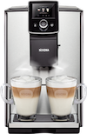 | NICR 825 | Кофемашина Nivona CafeRomatica NICR 825 | Давление помпы 15 бар. Напряжение 230 Вт. Максимальная мощность 1465 Вт. ЭКО режим. Система предварительного заваривания. Регулировка количества кофе от 20 мл до 240 мл. Отсек для молотого кофе. Отделение для хранения шнура. Съёмный варочный блок. Контрольный индикатор замены фильтра. Регулировка жёсткости воды. Программа суперлёгкой очистки EasyClean. Автоматическая программа очистки от кофейных масел. Автоматическая программа декальцинации. Кофемолка с коническими жерновами из закалённой стали. Aroma Balance System 3 профиля. Cappuccino-Connaisseur -выбор очерёдности подачи кофе и молока. Americano-Connaisseur - выбор очерёдности подачи кофе и воды - нет. Cold brew - холодное заваривание - нет. Выбор крепости кофе - 5 уровней. Регулируемая температура кофе - 3 уровня. Количество степеней помола - 3 уровня. Количество программируемых рецептов Мой Кофе - 10. Регулировка настроек во время приготовления. Редактирование встроенных рецептов. SPUMATORE OneTouch DUOplus - капучино одним нажатием. Автоматический капучинатор. Одновременное приготовление 2-х капучино/латте/черного кофе. Регулировка температуры подачи горячей воды - 3 уровня. Регулировка дозатора под высоту чашки до 14 см. Задние ролики для перемещения. Автоополаскиватель для OneTouch SPUMATORE. Фильтр CLARIS NIRF 700 в комплекте. Подсветка чашек - 2 цвета. Подсветка резервуара для воды - нет. Активный подогрев чашек. Датчик наличия кофейных зёрен. Дисплей цветной, не сенсорный. Управление по Bluetooth через приложение NIVONA - нет. Дополнительная шумоизоляция. Ёмкость контейнера для зёрен 250 гр. Ёмкость резервуара для воды 1,8 л. Вес без упаковки 9,7 кг. Габариты кофемашины (Ш xВ xГ), см - 24х33х48. Цвет: Нержавеющая сталь, хром. Производство: Швейцария | 108,990
5 | 231 | 12 | 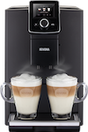 | NICR 820 | Кофемашина Nivona CafeRomatica NICR 820 | Давление помпы 15 бар. Напряжение 230 Вт. Максимальная мощность 1465 Вт. ЭКО режим. Система предварительного заваривания. Регулировка количества кофе от 20 мл до 240 мл. Отсек для молотого кофе. Отделение для хранения шнура. Съёмный варочный блок. Контрольный индикатор замены фильтра. Регулировка жёсткости воды. Программа суперлёгкой очистки EasyClean. Автоматическая программа очистки от кофейных масел. Автоматическая программа декальцинации. Кофемолка с коническими жерновами из закалённой стали. Aroma Balance System 3 профиля. Cappuccino-Connaisseur -выбор очерёдности подачи кофе и молока. Americano-Connaisseur - выбор очерёдности подачи кофе и воды - нет. Cold brew - холодное заваривание - нет. Выбор крепости кофе - 5 уровней. Регулируемая температура кофе - 3 уровня. Количество степеней помола - 3 уровня. Количество программируемых рецептов Мой Кофе - 10. Регулировка настроек во время приготовления. Редактирование встроенных рецептов. SPUMATORE OneTouch DUOplus - капучино одним нажатием. Автоматический капучинатор. Одновременное приготовление 2-х капучино/латте/черного кофе. Регулировка температуры подачи горячей воды - 3 уровня. Регулировка дозатора под высоту чашки до 14 см. Задние ролики для перемещения. Автоополаскиватель для OneTouch SPUMATORE. Фильтр CLARIS NIRF 700 в комплекте. Подсветка чашек - 2 цвета. Подсветка резервуара для воды - нет. Активный подогрев чашек - нет. Датчик наличия кофейных зёрен. Дисплей цветной, не сенсорный. Управление по Bluetooth через приложение NIVONA - нет. Дополнительная шумоизоляция. Ёмкость контейнера для зёрен 250 гр. Ёмкость резервуара для воды 1,8 л. Вес без упаковки 9,7 кг. Габариты кофемашины (Ш xВ xГ), см - 24х33х48. Цвет: Черный, хром. Производство: Швейцария | 99,990
6 | 231 | 12 |  | NICR 799 | Кофемашина Nivona CafeRomatica NICR 799 | Давление помпы 15 бар. Напряжение 230 Вт. Максимальная мощность 1455 Вт. ЭКО режим. Система предварительного заваривания. Регулировка количества кофе от 20 мл до 240 мл. Отсек для молотого кофе. Отделение для хранения шнура. Съёмный варочный блок. Контрольный индикатор замены фильтра. Регулировка жёсткости воды. Программа суперлёгкой очистки EasyClean. Автоматическая программа очистки от кофейных масел. Автоматическая программа декальцинации. Кофемолка с коническими жерновами из закалённой стали. Aroma Balance System 3 профиля. Cappuccino-Connaisseur -выбор очерёдности подачи кофе и молока. Americano-Connaisseur - выбор очерёдности подачи кофе и воды - нет. Cold brew - холодное заваривание - нет. Выбор крепости кофе - 5 уровней. Регулируемая температура кофе - 3 уровня. Количество степеней помола - 3 уровня. Количество программируемых рецептов Мой Кофе - 5. Регулировка настроек во время приготовления. Редактирование встроенных рецептов. SPUMATORE OneTouch plus- капучино одним нажатием. Автоматический капучинатор. Одновременное приготовление 2-х чашек кофе без молока. Регулировка температуры подачи горячей воды - 3 уровня. Регулировка дозатора под высоту чашки до 14 см. Задние ролики для перемещения. Автоополаскиватель для OneTouch SPUMATORE. Фильтр CLARIS NIRF 700 в комплекте. Подсветка чашек - 1 цвет. Подсветка резервуара для воды - нет. Активный подогрев чашек - нет. Датчик наличия кофейных зёрен. Дисплей цветной, не сенсорный. Управление по Bluetooth через приложение NIVONA. Дополнительная шумоизоляция. Ёмкость контейнера для зёрен 250 гр. Ёмкость резервуара для воды 2,2 л. Вес без упаковки 8,8 кг. Габариты кофемашины (Ш xВ xГ), см - 24х34х46. Цвет: Нержавеющая сталь, хром. Производство: Португалия | 94,990
7 | 231 | 12 |  | NICR 796 | Кофемашина Nivona CafeRomatica NICR 796 | Давление помпы 15 бар. Напряжение 230 Вт. Максимальная мощность 1455 Вт. ЭКО режим. Система предварительного заваривания. Регулировка количества кофе от 20 мл до 240 мл. Отсек для молотого кофе. Отделение для хранения шнура. Съёмный варочный блок. Контрольный индикатор замены фильтра. Регулировка жёсткости воды. Программа суперлёгкой очистки EasyClean. Автоматическая программа очистки от кофейных масел. Автоматическая программа декальцинации. Кофемолка с коническими жерновами из закалённой стали. Aroma Balance System 3 профиля. Cappuccino-Connaisseur -выбор очерёдности подачи кофе и молока. Americano-Connaisseur - выбор очерёдности подачи кофе и воды - нет. Cold brew - холодное заваривание - нет. Выбор крепости кофе - 5 уровней. Регулируемая температура кофе - 3 уровня. Количество степеней помола - 3 уровня. Количество программируемых рецептов Мой Кофе - 5. Регулировка настроек во время приготовления. Редактирование встроенных рецептов. SPUMATORE OneTouch plus - капучино одним нажатием. Автоматический капучинатор. Одновременное приготовление 2-х чашек кофе без молока. Регулировка температуры подачи горячей воды - 3 уровня. Регулировка дозатора под высоту чашки до 14 см. Задние ролики для перемещения. Автоополаскиватель для OneTouch SPUMATORE. Фильтр CLARIS NIRF 700 в комплекте. Подсветка чашек - 1 цвет. Подсветка резервуара для воды - нет. Активный подогрев чашек - нет. Датчик наличия кофейных зёрен. Дисплей цветной, не сенсорный. Управление по Bluetooth через приложение NIVONA. Дополнительная шумоизоляция. Ёмкость контейнера для зёрен 250 гр. Ёмкость резервуара для воды 2,2 л. Вес без упаковки 8,8 кг. Габариты кофемашины (Ш xВ xГ), см - 24х34х46. Цвет: Белый, хром. Производство: Португалия | 89,990
8 | 231 | 12 |  | NICR 795 | Кофемашина Nivona CafeRomatica NICR 795 | Давление помпы 15 бар. Напряжение 230 Вт. Максимальная мощность 1455 Вт. ЭКО режим. Система предварительного заваривания. Регулировка количества кофе от 20 мл до 240 мл. Отсек для молотого кофе. Отделение для хранения шнура. Съёмный варочный блок. Контрольный индикатор замены фильтра. Регулировка жёсткости воды. Программа суперлёгкой очистки EasyClean. Автоматическая программа очистки от кофейных масел. Автоматическая программа декальцинации. Кофемолка с коническими жерновами из закалённой стали. Aroma Balance System 3 профиля. Cappuccino-Connaisseur -выбор очерёдности подачи кофе и молока. Americano-Connaisseur - выбор очерёдности подачи кофе и воды - нет. Cold brew - холодное заваривание - нет. Выбор крепости кофе - 5 уровней. Регулируемая температура кофе - 3 уровня. Количество степеней помола - 3 уровня. Количество программируемых рецептов Мой Кофе - 5. Регулировка настроек во время приготовления. Редактирование встроенных рецептов. SPUMATORE OneTouch plus - капучино одним нажатием. Автоматический капучинатор. Одновременное приготовление 2-х чашек кофе без молока. Регулировка температуры подачи горячей воды - 3 уровня. Регулировка дозатора под высоту чашки до 14 см. Задние ролики для перемещения. Автоополаскиватель для OneTouch SPUMATORE. Фильтр CLARIS NIRF 700 в комплекте. Подсветка чашек - 1 цвет. Подсветка резервуара для воды - нет. Активный подогрев чашек - нет. Датчик наличия кофейных зёрен. Дисплей цветной, не сенсорный. Управление по Bluetooth через приложение NIVONA. Дополнительная шумоизоляция. Ёмкость контейнера для зёрен 250 гр. Ёмкость резервуара для воды 2,2 л. Вес без упаковки 8,8 кг. Габариты кофемашины (Ш xВ xГ), см - 24х34х46. Цвет: Титан, хром. Производство: Португалия | 81,990
9 | 231 | 12 |  | NICR 793 | Кофемашина Nivona CafeRomatica NICR 793 | Давление помпы 15 бар. Напряжение 230 Вт. Максимальная мощность 1455 Вт. ЭКО режим. Система предварительного заваривания. Регулировка количества кофе от 20 мл до 240 мл. Отсек для молотого кофе. Отделение для хранения шнура. Съёмный варочный блок. Контрольный индикатор замены фильтра. Регулировка жёсткости воды. Программа суперлёгкой очистки EasyClean. Автоматическая программа очистки от кофейных масел. Автоматическая программа декальцинации. Кофемолка с коническими жерновами из закалённой стали. Aroma Balance System 3 профиля. Cappuccino-Connaisseur -выбор очерёдности подачи кофе и молока. Americano-Connaisseur - выбор очерёдности подачи кофе и воды - нет. Cold brew - холодное заваривание - нет. Выбор крепости кофе - 5 уровней. Регулируемая температура кофе - 3 уровня. Количество степеней помола - 3 уровня. Количество программируемых рецептов Мой Кофе - 5. Регулировка настроек во время приготовления. Редактирование встроенных рецептов. SPUMATORE OneTouch plus - капучино одним нажатием. Автоматический капучинатор. Одновременное приготовление 2-х чашек кофе без молока. Регулировка температуры подачи горячей воды - 3 уровня. Регулировка дозатора под высоту чашки до 14 см. Задние ролики для перемещения - нет. Автоополаскиватель для OneTouch SPUMATORE. Фильтр CLARIS NIRF 700 в комплекте. Подсветка чашек - нет. Подсветка резервуара для воды - нет. Активный подогрев чашек - нет. Датчик наличия кофейных зёрен - нет. Дисплей цветной, не сенсорный. Управление по Bluetooth через приложение NIVONA. Дополнительная шумоизоляция - нет. Ёмкость контейнера для зёрен 250 гр. Ёмкость резервуара для воды 2,2 л. Вес без упаковки 8,8 кг. Габариты кофемашины (Ш xВ xГ), см - 24х34х46. Цвет: Серый, хром. Производство: Португалия | 79,990
10 | 231 | 12 |  | NICR 790 | Кофемашина Nivona CafeRomatica NICR 790 | Давление помпы 15 бар. Напряжение 230 Вт. Максимальная мощность 1455 Вт. ЭКО режим. Система предварительного заваривания. Регулировка количества кофе от 20 мл до 240 мл. Отсек для молотого кофе. Отделение для хранения шнура. Съёмный варочный блок. Контрольный индикатор замены фильтра. Регулировка жёсткости воды. Программа суперлёгкой очистки EasyClean. Автоматическая программа очистки от кофейных масел. Автоматическая программа декальцинации. Кофемолка с коническими жерновами из закалённой стали. Aroma Balance System 3 профиля. Cappuccino-Connaisseur -выбор очерёдности подачи кофе и молока. Americano-Connaisseur - выбор очерёдности подачи кофе и воды - нет. Cold brew - холодное заваривание - нет. Выбор крепости кофе - 5 уровней. Регулируемая температура кофе - 3 уровня. Количество степеней помола - 3 уровня. Количество программируемых рецептов Мой Кофе - 5. Регулировка настроек во время приготовления. Редактирование встроенных рецептов. SPUMATORE OneTouch plus- капучино одним нажатием. Автоматический капучинатор. Одновременное приготовление 2-х чашек кофе без молока. Регулировка температуры подачи горячей воды - 3 уровня. Регулировка дозатора под высоту чашки до 14 см. Задние ролики для перемещения - нет. Автоополаскиватель для OneTouch SPUMATORE. Фильтр CLARIS NIRF 700 в комплекте. Подсветка чашек - нет. Подсветка резервуара для воды - нет. Активный подогрев чашек - нет. Датчик наличия кофейных зёрен - нет. Дисплей цветной, не сенсорный. Управление по Bluetooth через приложение NIVONA. Дополнительная шумоизоляция - нет. Ёмкость контейнера для зёрен 250 гр. Ёмкость резервуара для воды 2,2 л. Вес без упаковки 8,8 кг. Габариты кофемашины (Ш xВ xГ), см - 24х34х46. Цвет: Черный, хром. Производство: Португалия | 79,990
11 | 231 | 12 |  | NICR 759 | Кофемашина Nivona CafeRomatica NICR 759 | Давление помпы 15 бар. Напряжение 230 Вт. Максимальная мощность 1455 Вт. ЭКО режим. Система предварительного заваривания. Регулировка количества кофе от 20 мл до 240 мл. Отсек для молотого кофе. Отделение для хранения шнура. Съёмный варочный блок. Контрольный индикатор замены фильтра. Регулировка жёсткости воды. Программа суперлёгкой очистки EasyClean. Автоматическая программа очистки от кофейных масел. Автоматическая программа декальцинации. Кофемолка с коническими жерновами из закалённой стали. Aroma Balance System 3 профиля. Cappuccino-Connaisseur -выбор очерёдности подачи кофе и молока - нет. Americano-Connaisseur - выбор очерёдности подачи кофе и воды - нет. Cold brew - холодное заваривание - нет. Выбор крепости кофе - 5 уровней. Регулируемая температура кофе - 3 уровня. Количество степеней помола - 3 уровня. Количество программируемых рецептов Мой Кофе - 1. Регулировка настроек во время приготовления. Редактирование встроенных рецептов. SPUMATORE OneTouch - капучино одним нажатием - нет. Автоматический капучинатор - нет. Одновременное приготовление 2-х чашек кофе без молока. Регулировка температуры подачи горячей воды - 3 уровня. Регулировка дозатора под высоту чашки до 14 см. Задние ролики для перемещения - нет. Автоополаскиватель для OneTouch SPUMATORE. Фильтр CLARIS NIRF 700 в комплекте. Подсветка чашек - нет. Подсветка резервуара для воды - нет. Активный подогрев чашек - нет. Датчик наличия кофейных зёрен - нет. Дисплей цветной, не сенсорный. Управление по Bluetooth через приложение NIVONA - нет. Дополнительная шумоизоляция - нет. Ёмкость контейнера для зёрен 250 гр. Ёмкость резервуара для воды 2,2 л. Вес без упаковки 8,6 кг. Габариты кофемашины (Ш xВ xГ), см - 24х34х46. Цвет: Черный, хром. Производство: Португалия | 63,990
12 | 231 | 12 | 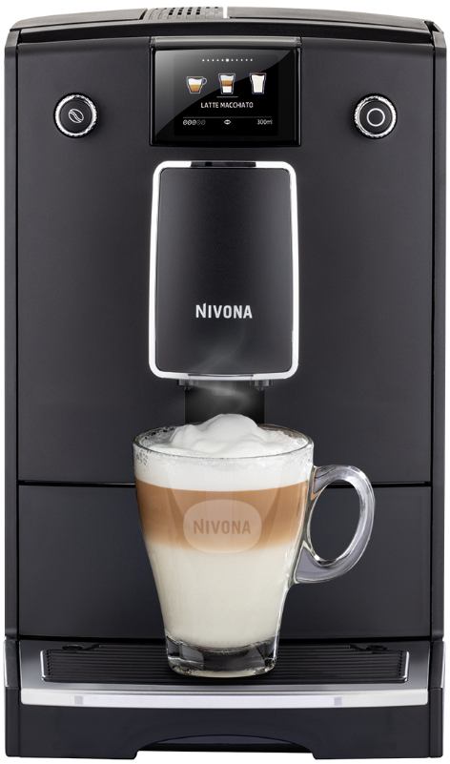 | NICR 756 | Кофемашина Nivona CafeRomatica NICR 756 | Давление помпы 15 бар. Напряжение 230 Вт. Максимальная мощность 1455 Вт. ЭКО режим. Система предварительного заваривания. Регулировка количества кофе от 20 мл до 240 мл. Отсек для молотого кофе. Отделение для хранения шнура. Съёмный варочный блок. Контрольный индикатор замены фильтра. Регулировка жёсткости воды. Программа суперлёгкой очистки EasyClean. Автоматическая программа очистки от кофейных масел. Автоматическая программа декальцинации. Кофемолка с коническими жерновами из закалённой стали. Aroma Balance System 3 профиля. Cappuccino-Connaisseur -выбор очерёдности подачи кофе и молока - нет. Americano-Connaisseur - выбор очерёдности подачи кофе и воды - нет. Cold brew - холодное заваривание - нет. Выбор крепости кофе - 5 уровней. Регулируемая температура кофе - 3 уровня. Количество степеней помола - 3 уровня. Количество программируемых рецептов Мой Кофе - 1. Регулировка настроек во время приготовления. Редактирование встроенных рецептов. SPUMATORE OneTouch - капучино одним нажатием - нет. Автоматический капучинатор - нет. Одновременное приготовление 2-х чашек кофе без молока. Регулировка температуры подачи горячей воды - 3 уровня. Регулировка дозатора под высоту чашки до 14 см. Задние ролики для перемещения - нет. Автоополаскиватель для OneTouch SPUMATORE. Фильтр CLARIS NIRF 700 в комплекте. Подсветка чашек - нет. Подсветка резервуара для воды - нет. Активный подогрев чашек - нет. Датчик наличия кофейных зёрен - нет. Дисплей цветной, не сенсорный. Управление по Bluetooth через приложение NIVONA - нет. Дополнительная шумоизоляция - нет. Ёмкость контейнера для зёрен 250 гр. Ёмкость резервуара для воды 2,2 л. Вес без упаковки 8,6 кг. Габариты кофемашины (Ш xВ xГ), см - 24х34х46. Цвет: Черный, хром. Производство: Португалия | 67,990
13 | 231 | 12 | 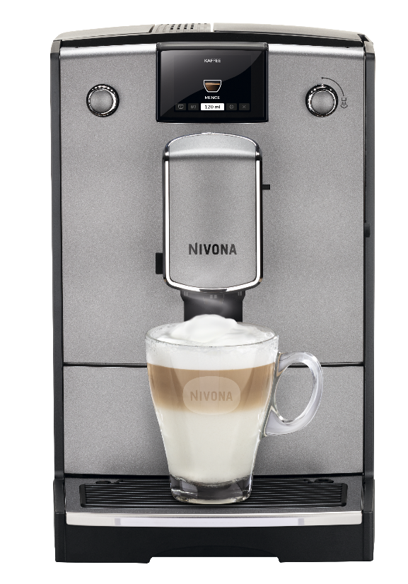 | NICR 695 | Кофемашина Nivona CafeRomatica NICR 695 | Давление помпы 15 бар. Напряжение 230 Вт. Максимальная мощность 1455 Вт. ЭКО режим. Система предварительного заваривания. Регулировка количества кофе от 20 мл до 240 мл. Отсек для молотого кофе. Отделение для хранения шнура. Съёмный варочный блок. Контрольный индикатор замены фильтра. Регулировка жёсткости воды. Программа суперлёгкой очистки EasyClean. Автоматическая программа очистки от кофейных масел. Автоматическая программа декальцинации. Кофемолка с коническими жерновами из закалённой стали. Aroma Balance System 3 профиля. Cappuccino-Connaisseur -выбор очерёдности подачи кофе и молока - нет. Americano-Connaisseur - выбор очерёдности подачи кофе и воды - нет. Cold brew - холодное заваривание - нет. Выбор крепости кофе - 5 уровней. Регулируемая температура кофе - 3 уровня. Количество степеней помола - 3 уровня. Количество программируемых рецептов Мой Кофе - 5. Регулировка настроек во время приготовления. Редактирование встроенных рецептов. SPUMATORE OneTouch - капучино одним нажатием - нет. Автоматический капучинатор. Одновременное приготовление 2-х чашек кофе без молока. Регулировка температуры подачи горячей воды. Регулировка дозатора под высоту чашки до 14 см. Задние ролики для перемещения. Автоополаскиватель для OneTouch SPUMATORE - нет. Фильтр CLARIS NIRF 700 в комплекте. Подсветка чашек - нет. Подсветка резервуара для воды - нет. Активный подогрев чашек - нет. Датчик наличия кофейных зёрен. Дисплей цветной, не сенсорный. Управление по Bluetooth через приложение NIVONA - нет. Дополнительная шумоизоляция - нет. Ёмкость контейнера для зёрен 250 гр. Ёмкость резервуара для воды 2,2 л. Вес без упаковки 8,4 кг. Габариты кофемашины (Ш xВ xГ), см - 24х34х46. Цвет: Титан, хром. Производство: Португалия | 61,990
14 | 231 | 12 | 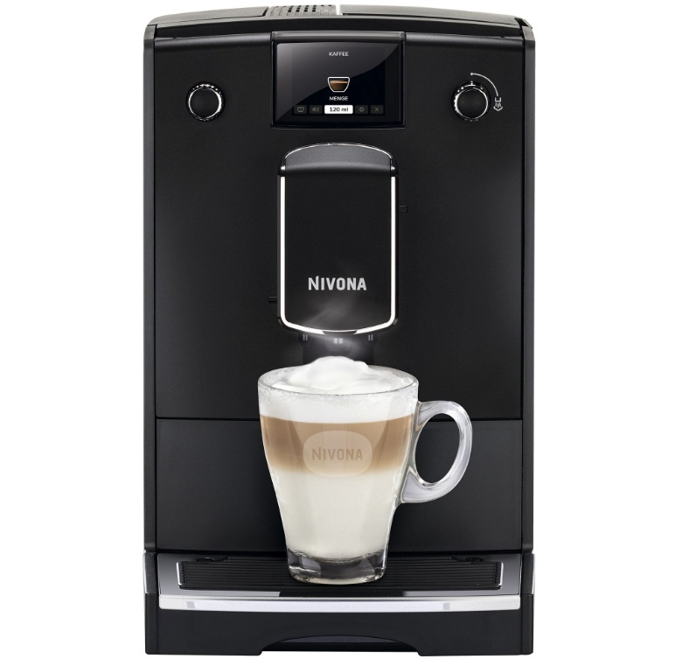 | NICR 690 | Кофемашина Nivona CafeRomatica NICR 690 | Давление помпы 15 бар. Напряжение 230 Вт. Максимальная мощность 1455 Вт. ЭКО режим. Система предварительного заваривания. Регулировка количества кофе от 20 мл до 240 мл. Отсек для молотого кофе. Отделение для хранения шнура. Съёмный варочный блок. Контрольный индикатор замены фильтра. Регулировка жёсткости воды. Программа суперлёгкой очистки EasyClean. Автоматическая программа очистки от кофейных масел. Автоматическая программа декальцинации. Кофемолка с коническими жерновами из закалённой стали. Aroma Balance System 3 профиля. Cappuccino-Connaisseur -выбор очерёдности подачи кофе и молока - нет. Americano-Connaisseur - выбор очерёдности подачи кофе и воды - нет. Cold brew - холодное заваривание - нет. Выбор крепости кофе - 5 уровней. Регулируемая температура кофе - 3 уровня. Количество степеней помола - 3 уровня. Количество программируемых рецептов Мой Кофе - 5. Регулировка настроек во время приготовления. Редактирование встроенных рецептов. SPUMATORE OneTouch - капучино одним нажатием - нет. Автоматический капучинатор. Одновременное приготовление 2-х чашек кофе без молока. Регулировка температуры подачи горячей воды. Регулировка дозатора под высоту чашки до 14 см. Задние ролики для перемещения. Автоополаскиватель для OneTouch SPUMATORE - нет. Фильтр CLARIS NIRF 700 в комплекте. Подсветка чашек - нет. Подсветка резервуара для воды - нет. Активный подогрев чашек - нет. Датчик наличия кофейных зёрен. Дисплей цветной, не сенсорный. Управление по Bluetooth через приложение NIVONA - нет. Дополнительная шумоизоляция - нет. Ёмкость контейнера для зёрен 250 гр. Ёмкость резервуара для воды 2,2 л. Вес без упаковки 8,4 кг. Габариты кофемашины (Ш xВ xГ), см - 24х34х46. Цвет: Черный, хром. Производство: Португалия | 61,990
15 | 231 | 12 | 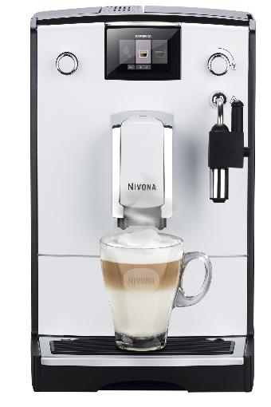 | NICR 560 | Кофемашина Nivona CafeRomatica NICR 560 | Давление помпы 15 бар. Напряжение 230 Вт. Максимальная мощность 1455 Вт. ЭКО режим. Система предварительного заваривания. Регулировка количества кофе от 20 мл до 240 мл. Отсек для молотого кофе. Отделение для хранения шнура. Съёмный варочный блок. Контрольный индикатор замены фильтра. Регулировка жёсткости воды. Программа суперлёгкой очистки EasyClean. Автоматическая программа очистки от кофейных масел. Автоматическая программа декальцинации. Кофемолка с коническими жерновами из закалённой стали. Aroma Balance System - нет.. Cappuccino-Connaisseur -выбор очерёдности подачи кофе и молока - нет. Americano-Connaisseur - выбор очерёдности подачи кофе и воды - нет. Cold brew - холодное заваривание - нет. Выбор крепости кофе - 3 уровня. Регулируемая температура кофе - 3 уровня. Количество степеней помола - 3 уровня. Количество программируемых рецептов Мой Кофе -нет. Регулировка настроек во время приготовления - нет. Редактирование встроенных рецептов. SPUMATORE OneTouch - капучино одним нажатием - нет. Автоматический капучинатор. Одновременное приготовление 2-х чашек кофе без молока. Регулировка температуры подачи горячей воды. Регулировка дозатора под высоту чашки до 14 см. Задние ролики для перемещения - нет. Автоополаскиватель для OneTouch SPUMATORE - нет. Фильтр CLARIS NIRF 700 - нет. Подсветка чашек - нет. Подсветка резервуара для воды - нет. Активный подогрев чашек - нет. Датчик наличия кофейных зёрен - нет. Дисплей цветной, не сенсорный. Управление по Bluetooth через приложение NIVONA - нет. Дополнительная шумоизоляция - нет. Ёмкость контейнера для зёрен 250 гр. Ёмкость резервуара для воды 2,2 л. Вес без упаковки 8,2 кг. Габариты кофемашины (Ш xВ xГ), см - 24х34х46. Цвет: Белый, хром. Производство: Португалия | 47,990
16 | 231 | 12 | 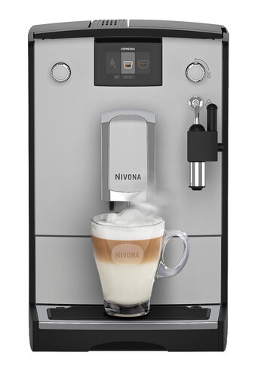 | NICR 555 | Кофемашина Nivona CafeRomatica NICR 555 | Давление помпы 15 бар. Напряжение 230 Вт. Максимальная мощность 1455 Вт. ЭКО режим. Система предварительного заваривания. Регулировка количества кофе от 20 мл до 240 мл. Отсек для молотого кофе. Отделение для хранения шнура. Съёмный варочный блок. Контрольный индикатор замены фильтра. Регулировка жёсткости воды. Программа суперлёгкой очистки EasyClean. Автоматическая программа очистки от кофейных масел. Автоматическая программа декальцинации. Кофемолка с коническими жерновами из закалённой стали. Aroma Balance System - нет.. Cappuccino-Connaisseur -выбор очерёдности подачи кофе и молока - нет. Americano-Connaisseur - выбор очерёдности подачи кофе и воды - нет. Cold brew - холодное заваривание - нет. Выбор крепости кофе - 3 уровня. Регулируемая температура кофе - 3 уровня. Количество степеней помола - 3 уровня. Количество программируемых рецептов Мой Кофе -нет. Регулировка настроек во время приготовления - нет. Редактирование встроенных рецептов. SPUMATORE OneTouch - капучино одним нажатием - нет. Автоматический капучинатор. Одновременное приготовление 2-х чашек кофе без молока. Регулировка температуры подачи горячей воды. Регулировка дозатора под высоту чашки до 14 см. Задние ролики для перемещения - нет. Автоополаскиватель для OneTouch SPUMATORE - нет. Фильтр CLARIS NIRF 700 - нет. Подсветка чашек - нет. Подсветка резервуара для воды - нет. Активный подогрев чашек - нет. Датчик наличия кофейных зёрен - нет. Дисплей цветной, не сенсорный. Управление по Bluetooth через приложение NIVONA - нет. Дополнительная шумоизоляция - нет. Ёмкость контейнера для зёрен 250 гр. Ёмкость резервуара для воды 2,2 л. Вес без упаковки 8,2 кг. Габариты кофемашины (Ш xВ xГ), см - 24х34х46. Цвет: Серый, хром. Производство: Португалия | 37,990
17 | 231 | 12 | 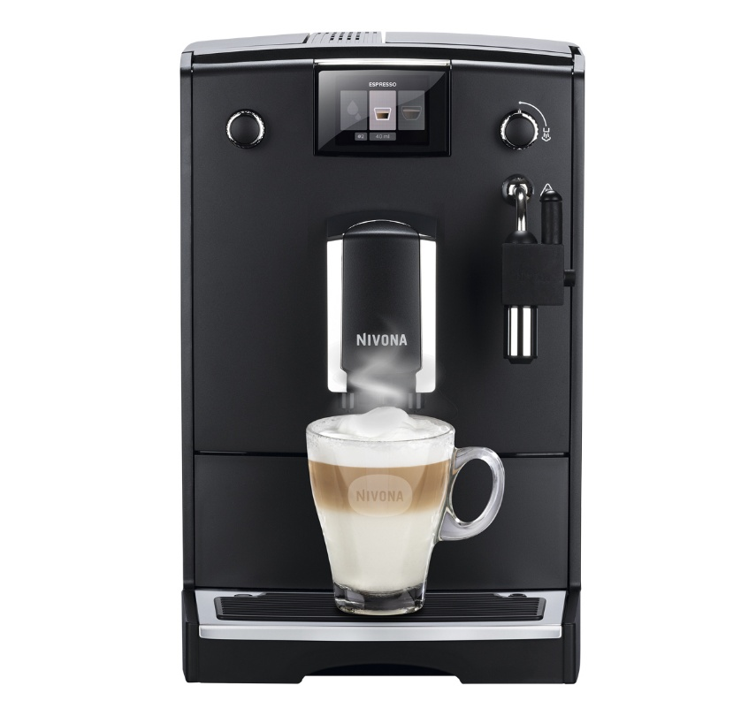 | NICR 550 | Кофемашина Nivona CafeRomatica NICR 550 | Давление помпы 15 бар. Напряжение 230 Вт. Максимальная мощность 1455 Вт. ЭКО режим. Система предварительного заваривания. Регулировка количества кофе от 20 мл до 240 мл. Отсек для молотого кофе. Отделение для хранения шнура. Съёмный варочный блок. Контрольный индикатор замены фильтра. Регулировка жёсткости воды. Программа суперлёгкой очистки EasyClean. Автоматическая программа очистки от кофейных масел. Автоматическая программа декальцинации. Кофемолка с коническими жерновами из закалённой стали. Aroma Balance System - нет.. Cappuccino-Connaisseur -выбор очерёдности подачи кофе и молока - нет. Americano-Connaisseur - выбор очерёдности подачи кофе и воды - нет. Cold brew - холодное заваривание - нет. Выбор крепости кофе - 3 уровня. Регулируемая температура кофе - 3 уровня. Количество степеней помола - 3 уровня. Количество программируемых рецептов Мой Кофе -нет. Регулировка настроек во время приготовления - нет. Редактирование встроенных рецептов. SPUMATORE OneTouch - капучино одним нажатием - нет. Автоматический капучинатор. Одновременное приготовление 2-х чашек кофе без молока. Регулировка температуры подачи горячей воды. Регулировка дозатора под высоту чашки до 14 см. Задние ролики для перемещения - нет. Автоополаскиватель для OneTouch SPUMATORE - нет. Фильтр CLARIS NIRF 700 - нет. Подсветка чашек - нет. Подсветка резервуара для воды - нет. Активный подогрев чашек - нет. Датчик наличия кофейных зёрен - нет. Дисплей цветной, не сенсорный. Управление по Bluetooth через приложение NIVONA - нет. Дополнительная шумоизоляция - нет. Ёмкость контейнера для зёрен 250 гр. Ёмкость резервуара для воды 2,2 л. Вес без упаковки 8,2 кг. Габариты кофемашины (Ш xВ xГ), см - 24х34х46. Цвет: Черный, хром. Производство: Португалия | 47,990
18 | 231 | 12 |  | NIVO 8101 | Кофемашина Nivona NIVO 8101 | Давление помпы 15 бар. Напряжение 230 Вт. Максимальная мощность 1465 Вт. ЭКО режим. Система предварительного заваривания. Регулировка количества кофе от 20 мл до 240 мл. Отсек для молотого кофе. Отделение для хранения шнура. Съёмный варочный блок. Контрольный индикатор замены фильтра. Регулировка жёсткости воды. Программа суперлёгкой очистки EasyClean. Автоматическая программа очистки от кофейных масел. Автоматическая программа декальцинации. Кофемолка с коническими жерновами из закалённой стали. Aroma Balance System 5 профилей. Cappuccino-Connaisseur -выбор очерёдности подачи кофе и молока. Americano-Connaisseur - выбор очерёдности подачи кофе и воды - нет. Cold brew - холодное заваривание - нет. Выбор крепости кофе - 5 уровней. Регулируемая температура кофе - 3 уровня. Количество степеней помола - 3 уровня. Количество программируемых рецептов Мой Кофе - 9. Регулировка настроек во время приготовления. Редактирование встроенных рецептов. SPUMATORE OneTouch DUOplus - капучино одним нажатием. Автоматический капучинатор. Одновременное приготовление 2-х капучино/латте/черного кофе. Регулировка температуры подачи горячей воды - 3 уровня. Регулировка дозатора под высоту чашки до 14 см. Задние ролики для перемещения. Автоополаскиватель для OneTouch SPUMATORE. Фильтр CLARIS NIRF 700 в комплекте. Подсветка чашек - 2 цвета. Подсветка резервуара для воды - нет. Активный подогрев чашек - нет. Датчик наличия кофейных зёрен. Дисплей цветной, не сенсорный. Управление по Bluetooth через приложение NIVONA. Дополнительная шумоизоляция. Ёмкость контейнера для зёрен 250 гр. Ёмкость резервуара для воды 1,8 л. Вес без упаковки 9,9 кг. Габариты кофемашины (Ш xВ xГ), см - 24х34х48. Цвет: Черный, хром. Производство: Португалия | 111,990
19 | 231 | 12 |  | NIVO 8103 | Кофемашина Nivona NIVO 8103 | Давление помпы 15 бар. Напряжение 230 Вт. Максимальная мощность 1465 Вт. ЭКО режим. Система предварительного заваривания. Регулировка количества кофе от 20 мл до 240 мл. Отсек для молотого кофе. Отделение для хранения шнура. Съёмный варочный блок. Контрольный индикатор замены фильтра. Регулировка жёсткости воды. Программа суперлёгкой очистки EasyClean. Автоматическая программа очистки от кофейных масел. Автоматическая программа декальцинации. Кофемолка с коническими жерновами из закалённой стали. Aroma Balance System 5 профилей. Cappuccino-Connaisseur -выбор очерёдности подачи кофе и молока. Americano-Connaisseur - выбор очерёдности подачи кофе и воды - нет. Cold brew - холодное заваривание - нет. Выбор крепости кофе - 5 уровней. Регулируемая температура кофе - 3 уровня. Количество степеней помола - 3 уровня. Количество программируемых рецептов Мой Кофе - 9. Регулировка настроек во время приготовления. Редактирование встроенных рецептов. SPUMATORE OneTouch DUOplus - капучино одним нажатием. Автоматический капучинатор. Одновременное приготовление 2-х капучино/латте/черного кофе. Регулировка температуры подачи горячей воды - 3 уровня. Регулировка дозатора под высоту чашки до 14 см. Задние ролики для перемещения. Автоополаскиватель для OneTouch SPUMATORE. Фильтр CLARIS NIRF 700 в комплекте. Подсветка чашек - 2 цвета. Подсветка резервуара для воды - нет. Активный подогрев чашек - нет. Датчик наличия кофейных зёрен. Дисплей цветной, не сенсорный. Управление по Bluetooth через приложение NIVONA. Дополнительная шумоизоляция. Ёмкость контейнера для зёрен 250 гр. Ёмкость резервуара для воды 1,8 л. Вес без упаковки 9,9 кг. Габариты кофемашины (Ш xВ xГ), см - 24х34х48. Цвет: Титан, хром. Производство: Португалия | 119,990
20 | 231 | 12 | 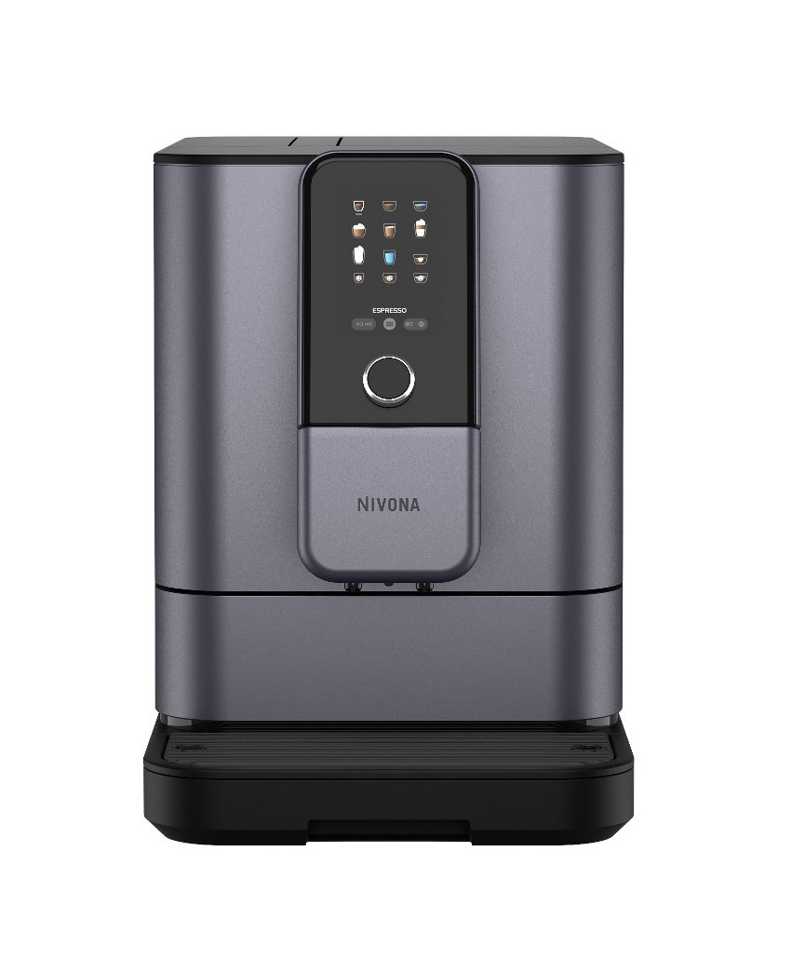 | NIVO 8107 | Кофемашина Nivona CafeRomatica NIVO 8107 | Давление помпы 15 бар. Напряжение 230 Вт. Максимальная мощность 1465 Вт. ЭКО режим. Система предварительного заваривания. Регулировка количества кофе от 20 мл до 240 мл. Отсек для молотого кофе. Отделение для хранения шнура. Съёмный варочный блок. Контрольный индикатор замены фильтра. Регулировка жёсткости воды. Программа суперлёгкой очистки EasyClean. Автоматическая программа очистки от кофейных масел. Автоматическая программа декальцинации. Кофемолка с коническими жерновами из закалённой стали. Aroma Balance System 5 профилей. Cappuccino-Connaisseur -выбор очерёдности подачи кофе и молока. Americano-Connaisseur - выбор очерёдности подачи кофе и воды. Cold brew - холодное заваривание. Выбор крепости кофе - 5 уровней. Регулируемая температура кофе - 3 уровня. Количество степеней помола - 3 уровня. Количество программируемых рецептов Мой Кофе - 9. Регулировка настроек во время приготовления. Редактирование встроенных рецептов. SPUMATORE OneTouch DUOplus - капучино одним нажатием. Автоматический капучинатор. Одновременное приготовление 2-х капучино/латте/черного кофе. Регулировка температуры подачи горячей воды - 3 уровня. Регулировка дозатора под высоту чашки до 14 см. Задние ролики для перемещения. Автоополаскиватель для OneTouch SPUMATORE. Фильтр CLARIS NIRF 700 в комплекте. Подсветка чашек - 2 цвета. Подсветка резервуара для воды - нет. Активный подогрев чашек - нет. Датчик наличия кофейных зёрен. Дисплей цветной, не сенсорный. Управление по Bluetooth через приложение NIVONA. Дополнительная шумоизоляция. Ёмкость контейнера для зёрен 250 гр. Ёмкость резервуара для воды 1,8 л. Вес без упаковки 9,9 кг. Габариты кофемашины (Ш xВ xГ), см - 24х34х48. Цвет: Жемчужно-синий, хром. Производство: Португалия | 115,990
21 | 411 | 12 |  | NICG 130 | Кофемолка Nivona CafeGrano NICG 130 | Кофемолка NIVONA. Закаленные стальные конические жернова для достижения уровней помола от очень тонкого до грубого. В зависимости от способа приготовления и предпочтений, выберите степень помола кофе от очень грубого до сверх тонкого. При помощи поворотного регулятора, вы можете настроить необходимое время измельчения, а тем самым и количество измельченного кофе. Потребляемая мощность: 100 Вт. Ёмкость контейнера для зёрен: 200 г. Система помола: Конические жернова. Дозатор кофе: от 1 до 10 чашек. Питающее напряжение: 230 В. Ёмкость контейнера для молотого кофе: 90 г. | 13,600
22 | 411 | 12 |  | NICO 100 | Охладитель для молока NIVONA Cooler NICO 100 | Охладитель для молока. Потребляемая мощность: 23 Вт. Температурный диапазон: Охлаждение до 22 °C ниже температуры окружающей среды, но не ниже 3 °C. Питающее напряжение: 100-240 В 50/60 Гц через адаптер источника питания. Объём: 1 л. Контейнер: да. Вес: 2.6 кг. Размер (ШхВхГ): 15x31.5x27 см. Гарантия: 2 года. В комплекте: адаптер источника питания, силиконовый шланг для молока, шланговый штуцер, инструкция в бумажном виде | 29,990
23 | 411 | 12 | 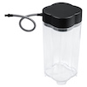 | NIMC 1000 | Контейнер для молока Nivona NIMC 1000 | Контейнер для молока. Объём: 1 л. Материал корпуса: прозрачный пластик. В комплекте: инструкция в бумажном виде. Вес: 0.3 кг. Размер (ШхВхГ): 11x22x11 см. Гарантия: Не распространяется. | 4,490
24 | 411 | 12 | 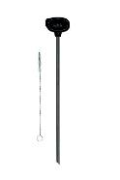 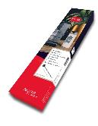 | NIML 220 | Молочный ланцет Nivona NIML 220 | Молочный ланцет Молочный ланцет NIVONA - это практичный способ подачи молока непосредственно в кофемашину NIVONA. Вес (без упаковки): 70 г Размер упаковки (ШхВхГсм): 6.9 x 28 x 2.3 см | 3,190
25 | 411 | 12 | 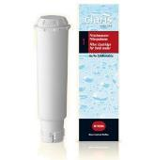 | NIRF 701 | Фильтр для воды Nivona NIRF 701 | Фильтр для воды. Заполняется исключительно органическими материалами, не содержит химических добавок, защищает кофемашину и продлевает срок ее службы, меньший уровень накипи, 1 шт. | 2,690
26 | 411 | 12 |  | NIRT 701 | Таблетки для чистки гидросистемы Nivona NIRT 701 | Таблетки для очистки гидросистемы. Подходят для всех моделей кофемашин NIVONA, эффективно растворяют примеси, например, остатки кофе и липиды, чистка машины на регулярной основе продлевает срок службы и обеспечивает полноценный аромат кофе, 10 шт. | 2,390
27 | 411 | 12 | 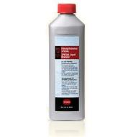 | NIRK 703 | Жидкость для удаления накипи Nivona NIRK 703 | Жидкость для удаления накипи 500 мл, для очистки любой модели кофемашины NIVONA от накипи, надежно удаляет накипь, сохраняет машину в надлежащем состоянии и обеспечивает полноценный кофейный аромат | 2,390
28 | 411 | 12 |  | NICC 705 | Чистящее средство для капучинатора Nivona Cream Cleaner NICC 705 | Чистящее средство для капучинатора 500 мл, для очистки устройства взбивателя пены Spumatore, специально разработано для очистки взбивателя пены, регулярная очистка взбивателя пены, обеспечивает полноценный кофейный аромат и чистоту | 2,390
29 | 411 | 12 | 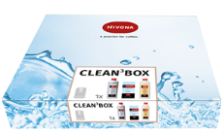 | NICB 301 (CLEAN BOX) | Набор чистящих средств для кофемашин (3 в 1) Nivona Clean Box NICB 301 | Набор чистящих средств 500 мл, для очистки устройства взбивателя пены Spumatore 500 мл для очистки от накипи, надежно удаляет накипь 10 таблеток для очистки от остатков кофе и лириды, эффективно растворяют примеси | 5,890
30 | 411 | 12 | 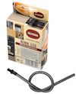 | NIMA 330 | Набор трубок для молока Nivona NIMA 330 | Запасной молочный шланг для всех моделей NIVONA с функцией OneTouch Spumatore, 3 штуки в упаковке | 2,390

